Covid-19
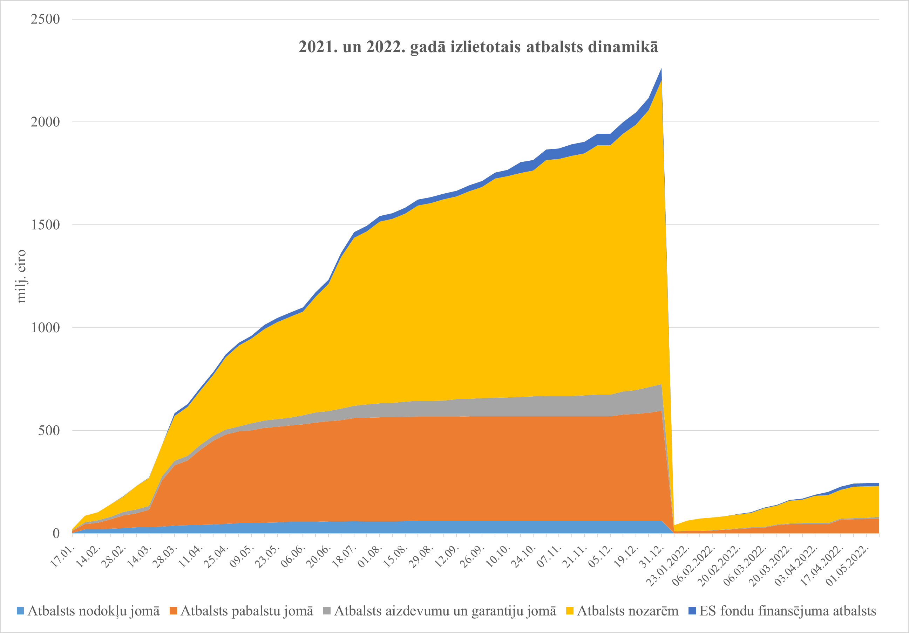
 |  |  |  |  | 10.05.2022.
Valdības apstiprinātā atbalsta apjoms Covid-19 seku mazināšanai 1, milj. eiro

Pasākumi | 2020 | 2021 | 2022
 | Izpilde | Izpilde | Plāns uz 08.05.2022 | Operatīvā izpilde uz 08.05.2022 | Atbalsta saņēmēji
ATBALSTA APJOMS | 1,280 | 2,284 | 1,402 | 246.7
% no attiecīgā gada IKP | 4.3 | 6.9 | 3.8 | 0.7
Iekšzemes kopprodukts (Marts, 2022) | 29,433 | 32,917 | 36,520 | 36,520
I Atbalsts nodokļu jomā | 251 | 63 | 36 | 1.3
t.sk. Nodokļu samaksas termiņa pagarinājumi | 162 | 63 | 0 | 1.3 | pēc 44 lēmumiem 29 nodokļu maksātājiem piešķirti 108 termiņa pagarinājumi
t.sk. Ātrāka PVN pārmaksas atmaksa | 60 | 0 | 0 | 0
t.sk. Iespēja nemaksāt IIN avansus | 29 | 0 | 30 | 0
II Atbalsts pabalstu jomā | 130 | 533 | 117 | 69.6
t.sk. Dīkstāves pabalsti | 61 | 136 | 0 | 0
t.sk. Algu subsīdijas | 47 | 33 | 57 | 7.0 | 22 931 atbalsts 12 836 fiziskajām personām
t.sk. Bezdarbnieku palīdzības pabalsts | 5.2 | 10.8 | 0 | 0
t.sk. Slimības pabalsts 1.-10.diena no valsts budžeta dēļ Covid-19 | 2.8 | 32.7 | 13 | 35.5 | 111 568 maksājumi
t.sk. pabalsts personām virs 60 gadiem (20 EUR piecu mēnešu periodā) | 0.0 | 15.0 | 30 | 24 | 1 184 544 maksājumi
t.sk. Vienreizējs pabalsts (500 EUR) ģimenēm par katru bērnu | 0.0 | 187.9 | 0 | 0.2 | 326 maksājumi
t.sk. Vienreizējs pabalsts (200 EUR) senioriem un cilvēkiem ar invaliditāti | 0.0 | 110.0 | 0 | 0 | 41 maksājumi
III Atbalsts aizdevumu un garantiju jomā | 240 | 133 | 200 | 9.7
t.sk. Kredītu garantijas, t.sk. piesaistītais līdzfinansējums | 92 | 15 | 5 | 0
t.sk. Portfeļgarantijas, t.sk. piesaistītais līdzfinansējums | 3 | 0 | 0 | 0
t.sk. Aizdevumi apgrozāmiem līdzekļiem, t.sk. piesaistītais līdzfinansējums | 93 | 13 | 30 | 1.7 | 10 darījumi, 10 saņēmēji
t.sk. Kapitāla fonds lielajiem komersantiem (ALTUM atbalsts no valsts budžeta finansējuma) | 0 | 16 | 19 | 1.2 | 1 saņēmējs
t.sk. Aizdevumi ar kapitāla atlaidi investīciju projektiem komersantiem konkurētspējas veicināšanai | 0 | 0 | 70 | 0
t.sk. Pašvaldību aizņēmumu limita palielināšana | 50 | 84 | 63 | 4.1
IV Atbalsts nozarēm | 632 | 1,497 | 812.6 | 150.4
t.sk. Veselības nozarei 2 | 133 | 578 | 459 | 55.5
t.sk. Satiksmes nozarei (t.sk. avio nozarei) | 408 | 228 | 24 | 0
t.sk. Granti apgrozāmajiem līdzekļiem | 0 | 513 | 160 | 57.9 | 6 924 atbalsti 4 194 granta pieteicējiem
t.sk. Zemkopības nozarei | 38 | 24 | 0.1 | 1.0
t.sk. Kultūras nozarei | 21 | 20 | 1.8 | 1.3
t.sk. Izglītības un zinātnes nozarei (t.sk. sportam un attālinātajām mācībām) | 22 | 37 | 16.1 | 12.9
t.sk. Augstas gatavības projekti (bez autoceļiem) | 0 | 52 | 93 | 8.0
V ES fondu finansējuma atbalsts | 27 | 57 | 237 | 15.7
t.sk. ES fondu pārdales3 | 9 | 37 | 201 | 10.6
ES fondu virssaistības | 0 | 20 | 35 | 5.1
Pārējāis atbalsts | 18 | 0 | 0 | 0
1 FM novērtējums, ņemot vērā Valsts kases, VID, Altum, VSAA, LIAA, ZM u.c. institūciju iesniegto informāciju.
2 Ieskaitot Aizsardzības ministrijas iepirkumus medic. aizsardzības līdzekļiem.
3 Izpildes dati atbilstoši faktiskajiem maksājumiem no KPVIS (Informācijai: atbilstoši MK lēmumiem ES fondi tika pārstrukturēti 2020.gadā 499 milj. eiro apmērā un papildus virssaistības tika uzņemtas 199,4 milj. eiro apmērā). Izpildes dati tiek aktualizēti reizi mēnesī.

